关系图
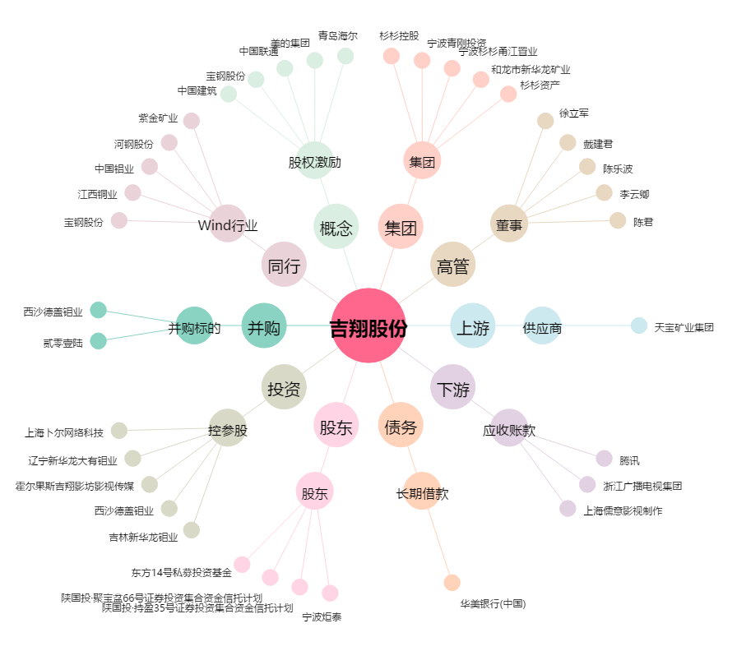
吉翔股份[603399.SH] - 关系概览图

